Umsatzberechnung
Umsatzberechnung für eine Veranstaltung
Formatieren Sie die Überschrift nach Ihren Vorstellungen und zentrieren Sie diese über die Spalten A bis E.
Berechnen Sie die freien Plätze und den Umsatz in €.
Wählen Sie für die Tabelle (ohne Überschrift) eine Tabellenformatvorlage Ihrer Wahl.
Die Spalten verkaufte Karten und freie Plätze sollen ohne Dezimalstellen, mit Tausendertrennzeichen formatiert werden.
Die Spalten Preis pro Karte und Umsatz in € formatieren Sie mit dem Währungsformat mit 2 Dezimalstellen.
Plätze: | 3000
Wochentag | Preis pro Karte in € | Verkaufte Karten | Freie Plätze | Umsatz in €
Montag | 200 | 2240
Dienstag | 200 | 2000
Mittwoch | 250 | 2100
Donnerstag | 300 | 2050
Freitag | 300 | 1300
Samstag | 580 | 2399
Sonntag | 580 | 1100

Summe_min_max_Mittelwert 1
Fügen Sie eine neue leere Zeile 1 ein: Gehaltsauflistung (Formatieren Sie die Überschrift nach Ihren Vorstellungen)
Formatieren Sie die Spalte Gehalt mit dem Währungsformat und 2 Dezimalstellen.
Berechnen Sie in Spalte C wieviel Prozent das jeweilige Gehalt des Mitarbeiters ausmacht (Prozentformat und 1 Dezimalstelle).
Berechnen Sie die Summe der Gehälter!
Berechnen Sie das höchste, niedrigste und Durchschnitts-Gehalt.
Berechnen Sie die Anzahl der Mitarbeiter.
Name | Gehalt | Prozent
Winkler | 2850
Jung | 2370
Kretz | 2010
Lang | 3350
Franzen | 3990
Gruber | 1700
Marker | 4420
Reiter | 3140
Huber | 3670
Berger | 2990
Müller | 3240
Summe

Höchstes Gehalt
Niedrigstes Gehalt
Durchschnitt
Anzahl Mitarbeiter

Summe_min_max_Mittelwert 2
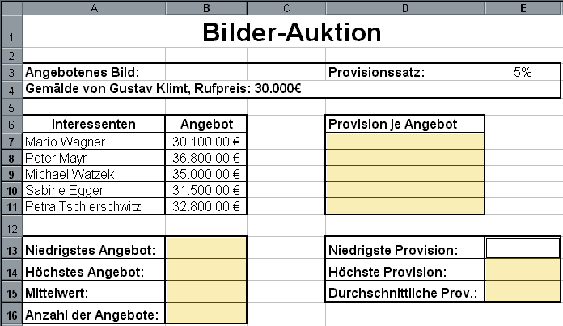
Formatieren Sie die Überschrift nach Ihren Vorstellungen und zentrieren Sie diese über die Spalten A bis E.
Passen Sie die Spaltenbreiten an!
Formatieren Sie alle Geldbeträge mit dem Währungsformat und 2 Dezimalstellen.
Berechnen Sie das höchste, niedrigste und Durchschnitts-Angebot und die Anzahl der Angebote.
Berechnen Sie auch die Provision je Angebot und die niedrigste, höchste und durchschnittliche Provision.
Formatieren Sie die Tabelle mit Rahmenlinien laut Angabebild.
Löschen Sie anschjeßend das Angabebild.
Bilder-Auktion

Angebotenes Bild: |  | Provisionssatz: | 5%
Gemälde von Gustav Klimt, Rufpreis: 30.000,00 €

Interessenten | Angebot | Provision je Angebot
Wagner Mario | 30100
Mayr Peter | 36800
Watzek Michael | 35000
Egger Sabine | 31500
Tschierschwitz Petra | 32800

Niedrigstes Angebot: |  | Niedrigstes Provision:
Höchstes Angebot: |  | Höchstes Provision:
Mittelwert: |  | durchschnittliche Provision:
Anzahl der Angebote:

Runden
Formatieren Sie die Überschrift nach Ihren Vorstellungen und zentrieren Sie diese über die Spalten A bis I.
Formatieren Sie alle Notenspalten mit der Spaltenbreite 8.
Passen Sie die restlichen Spaltenbreiten an!
Runden Sie den Durchschnitt der Noten aus Spalte F in den jeweiligen Spalten G bis I auf 0 Dezimalstellen mit Hilfe der entsprechenden Funktion.
Geben Sie in der Zelle B15 mit einer Funktion aus, wieviele leere Zellen es bei den Noten gibt (B3:E13).
Notendurchschnittsrechner
 | Noten |  |  |  | Durchschnitt | Runden | Aufrunden | Abrunden
Biologie | 1 | 2 | 3 | 4 | 2.5
Chemie | 2 | 1 |  | 4 | 1.75
Deutsch | 2 | 1 | 4 | 3 | 2.5
Englisch |  | 4 | 1 | 5 | 2.5
Französisch | 3 | 2 |  | 2 | 1.75
Geographie | 1 |  | 2 | 2 | 1.25
Geschichte | 1 | 3 | 2 | 3 | 2.25
Mathematik | 5 | 2 | 1 |  | 2
Physik | 1 | 2 |  | 1 | 1
Religion | 1 | 2 | 1 | 1 | 1.25
Bewegung und Sport | 1 | 2 | 1 | 4 | 2

Anzahl leerer Zellen:

Wenn-Funktion 1
Geben Sie das heutige Datum in der Zelle A 2 ein. Verwenden Sie die AutoAusfüllfunktion, um die anderen Datumswerte zu aktualisieren.
Wenn die Temperatur über 25 °C liegt, gehen Sie "baden", sonst "lernen" Sie.
Legen Sie eine bedingte Formatierung fest: baden soll mit einer Hintergrundfarbe Ihrer Wahl hinterlegt werden, lernen mit einer anderen Hintergrundfarbe.
Datum | Temperatur in °C | Aktivität
2009-06-15 | 23
2009-06-16 | 28
2009-06-17 | 22
2009-06-18 | 20
2009-06-19 | 15
2009-06-20 | 25
2009-06-21 | 28
2009-06-22 | 30
2009-06-23 | 32
2009-06-24 | 25
2009-06-25 | 19
2009-06-26 | 21

Wenn-Funktion 2
Klimavergleich

Geben Sie in der Spalte D an, wo es wärmer ist Perg oder Sapporo.
Legen Sie für Perg in Spalte D eine bedingte Formatierung fest: grüne Schrift, fett, kursiv.
 | Temperatur in °C
 | Perg | Sapporo | Wo ist es wärmer?
Jan | -5.1 | -6.3
Feb | -3.2 | -5.4
Mär | 4.2 | -1.5
Apr | 8.0 | 5.2
Mai | 13.5 | 10.5
Jun | 16.1 | 14.9
Jul | 18.5 | 19.3
Aug | 17.4 | 21.0
Sep | 13.8 | 16.4
Okt | 8.1 | 9.9
Nov | 3.0 | 3.2
Dez | -1.2 | -3.1

